Sheet1
P6: VC Revocation & Status Management (การเพิกถอนและการจัดการสถานะเอกสาร)

 | VCGA | Issuer | Holder | Digital Wallet |  | Verifier | VC Status Registry | Audit Trail

 |  |  |  |  |  |  |  | กรณี Holder ขอ ยกเลิก/อายัด เอกสาร
 |  |  | 1. กรณี Holder ขอ ยกเลิก/อายัด เอกสาร

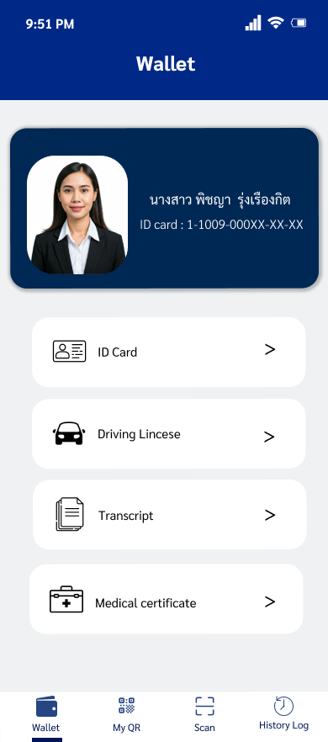

 |  |  |  | 2. รับคำสั่ง และ ร้องขอการยืนยันตัวตน

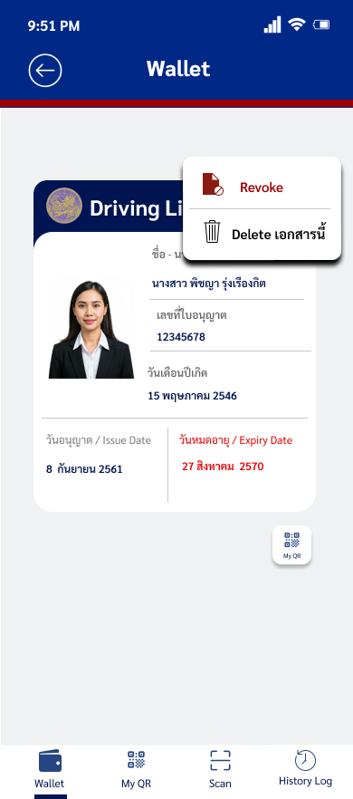

 |  |  | 3. ใส่ PIN / Biometric เพื่อยืนยันตัวตน

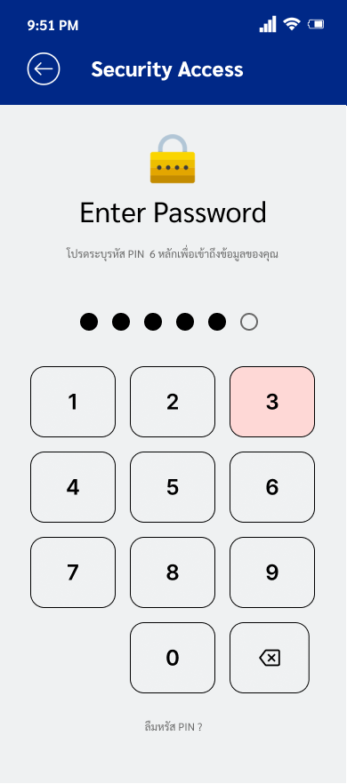

 |  |  |  | 4.ส่งคำขอยกเลิก/อายัดเอกสารพร้อมหลักฐาน ไป ให้ Issuer

 |  | 5.ตรวจสอบ ความถูกต้องของหลักฐานกุญแจ (PoP)

 |  | 6. อนุมัติ และ สั่งอัปเดตสถานะ ของเอกสารรับรอง (VC)

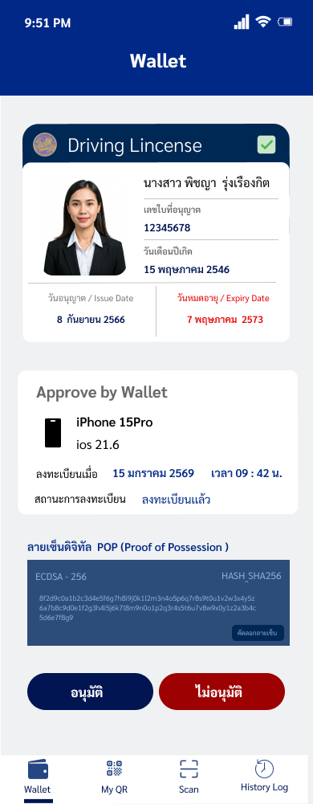

 |  |  |  |  |  |  | 7.บันทึกสถานะ เอกสาร เป็น ยกเลิก/อายัด | 8. บันทึกประวัติ การปรับสถานะเอกสาร

 |  | 9.แจ้งผลการอัปเดต สถานะของเอกสาร รับรอง (VC)

 |  |  |  |  | 10 สั่งการชิปนิรภัย ทำลายกุญแจ ของเอกสารนั้นๆ ทิ้งอย่างปลอดภัย

 |  |  | 11.รับทราบผลของ การยกเลิก/ อายัดเอกสาร

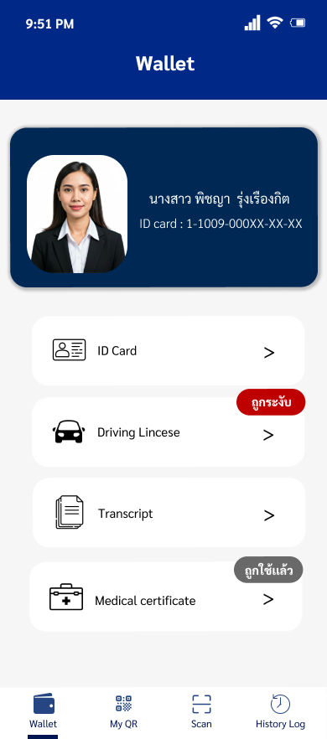

 |  |  | 12.สิ้นสุด กระบวนการ กรณี Holder เป็นผู้สั่งการ

 |  |  |  |  |  |  |  | กรณี Issuer สั่ง พิกถอน/ระงับ การใช้เอกสาร

 |  | 1. กรณี Issuer สั่ง เพิกถอน/ระงับการใช้เอกสาร

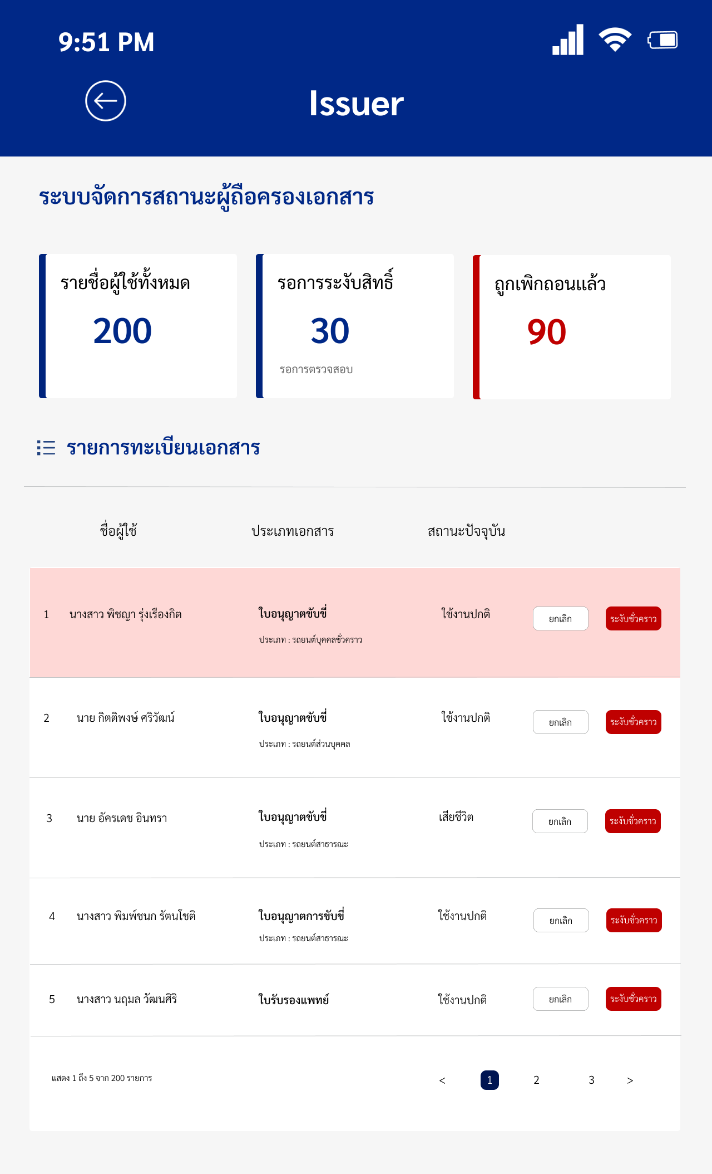

 |  | 2. สั่งอัปเดตสถานะ ของเอกสารรับรอง (VC)

 |  |  |  |  |  |  | 3. บันทึกสถานะ เอกสารเป็น ยกเลิก/อายัด | 4. บันทึกประวัติ การปรับสถานะ เอกสาร

 |  | 5. ส่งการแจ้งเตือน การเพิกถอน/ระงับ ใช้เอกสาร

 |  |  | 6. รับทราบว่า เอกสาร ถูกเพิกถอน/ระงับ
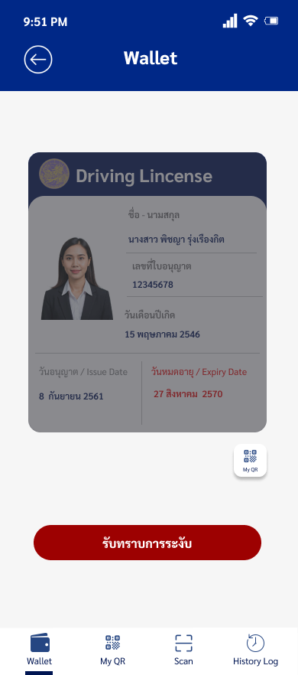

 |  |  | 7. สิ้นสุดกระบวนการกรณี Issuer เป็นผู้สั่งการ
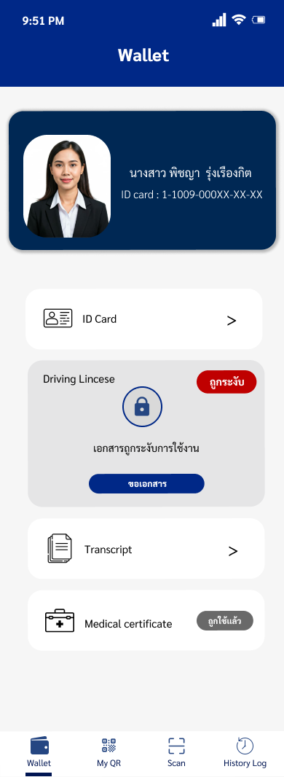

 |  |  |  |  |  |  |  |  | 1. กรณีเอกสาร Single-Use (ป้องกัน double spending)

 |  |  |  |  |  | 1. กรณีเอกสาร Single-Use (ป้องกัน double spending)

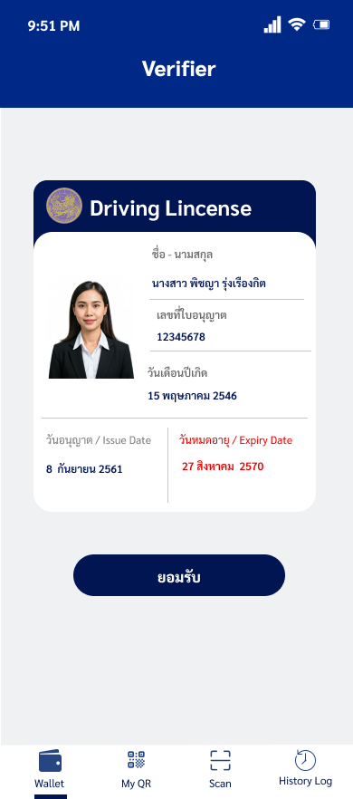

 |  |  |  |  |  | 2. แจ้งว่าใช้งานเอกสารแล้ว

 |  |  |  | 3 สั่งการชิปนิรภัย ทำลายกุญแจ และปรับสถานะ เอกสารเป็นใช้แล้ว(Self-Cleanup)

 |  |  | 4. รับทราบว่า เอกสารถูกใช้สิทธิ์ไปแล้ว

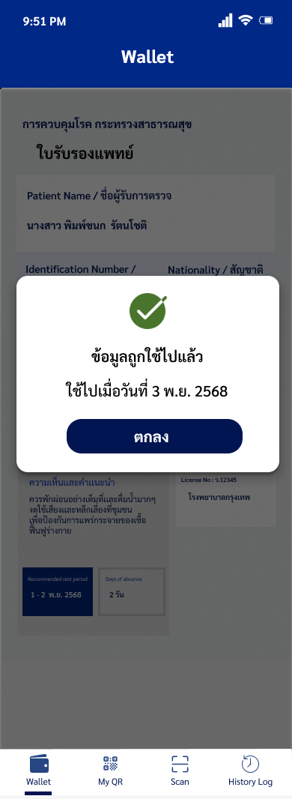

 |  |  | 5สิ้นสุดกระบวนการ กรณี Single-Use

